Titelseite
Inhaltsverzeichnis
 | 
 | Inhaltsverzeichnis

 | DMSB-genehmigte Teile in der IDM
 | 2024
 | Diese Liste wird regelmässig aktualisiert, bitte Änderungen beachten!
 | Stand 18.04.2024

SSP NG Yamaha R6
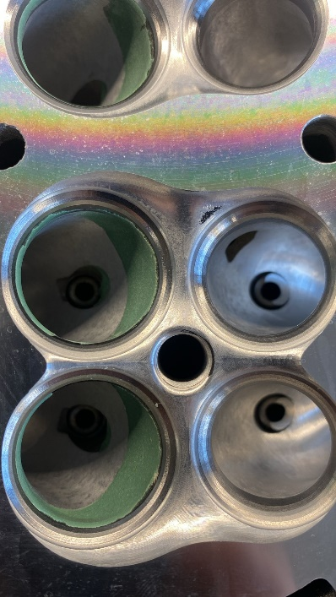
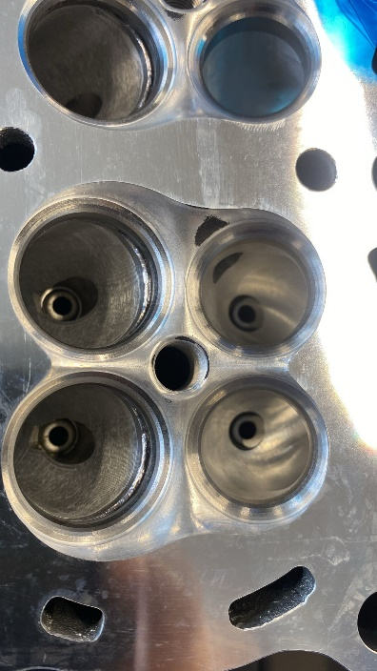
Motorbearbeitung gem. Reglement, oder Yamaha Enginekit, siehe unten.
Generator original

Contact for Engine Kit: P&Acustomersupport@yamaha-motor.nl

Part number | Part name | Qty.
2C0121717300 | Camshaft (Intake) | 1
2C0121817100 | Camshaft (Exhaust) | 1
2C0A21107000 | Valve spring set | 1
BN61440B7000 | Air funnel set | 1
008E11110000 | Cylinder head | 1

Intake insulators (2C0135860000 and 2C0135960000):
The diameter of the two fixing holes of each rubber can be increased to correctly fit them in the cylinder head and align the intake ports.
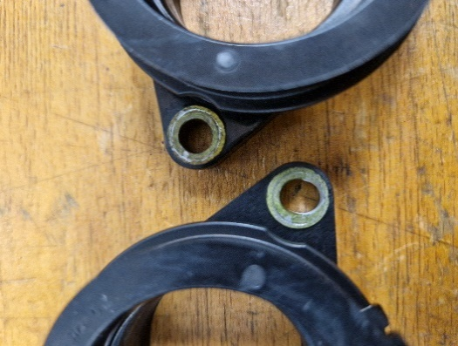
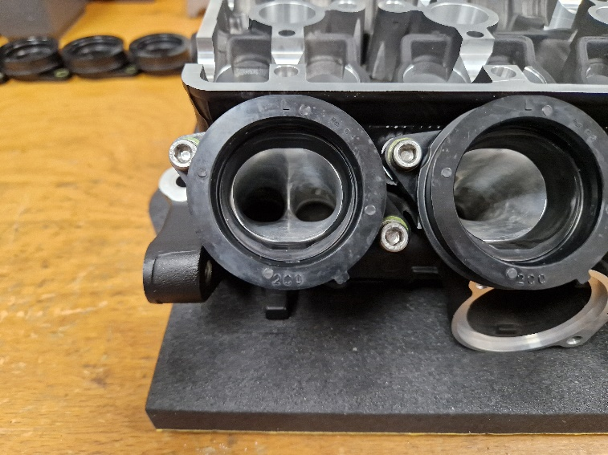

Cylinder head (008E11110000):
Epoxy material can be added (welding is not allowed) just in the first 15 mm under the valve seat of both inlet and exhaust ports to smooth the port-seat transition.

